27-10 --- 9-12
ngày | ngang | cao | diện tích | SL | đơn giá | thành tiền
27/10/2020 | 0.6 | 1.6 | 0.96 | 1 | 65.000 | 62.400 | mèo kitty kim cương | gói | x
 | 0.6 | 1.6 | 0.96 | 1 | 65.000 | 62.400 | kinh khí cầu xanh |  | x
30/10/2020 | 0.6 | 1.3 | 0.78 | 1 | 65.000 | 50.700 | đàn cá | gói | x
 | 0.6 | 1.3 | 0.78 | 3 | 65.000 | 152.100 | chipi dễ thương | gói 1 đơn | x
02/11/2020 | 0.6 | 1.3 | 0.78 | 4 | 65.000 | 202.800 | 2 heo hồng - 1 mèo thần tài - 1 cá heo xanh | gói 4 đơn | x
 | 0.6 | 1.3 | 0.78 | 1 | 65.000 | 50.700 | thỏ conny | gói | x
04/11/2020 | 0.6 | 1.6 | 0.96 | 1 | 65.000 | 62.400 | hoa cẩmm chướng | gói | x
 | 0.6 | 1.3 | 0.78 | 1 | 65.000 | 50.700 | heo hồng | gói | x
08/11/2020 | 0.6 | 1.3 | 0.78 | 1 | 65.000 | 50.700 | gấu vàng | gói | x
11/11/2020 | 0.6 | 1.3 | 0.78 | 1 | 65.000 | 50.700 | mèo thần tài | gói | x
13/11/2020 | 0.6 | 1.6 | 0.96 | 1 | 65.000 | 62.400 | sen thuyền | ahamove - thu 160k | trả ship 30 | x
2020-11-16 | 0.5 | 1.5 | 0.75 | 1 | 65.000 | 48.750 | cẩm chướng | gói gửi ghtk | x
18/11/2020 | 0.6 | 1.6 | 0.96 | 1 | 65.000 | 62.400 | family cat | gói | x
19/11/2020 | 0.6 | 1.6 | 0.96 | 1 | 65.000 | 62.400 | mẹ con voi | gói | x
 | 0.6 | 1 | 0.6 | 1 | 65.000 | 39.000 | máy giặt
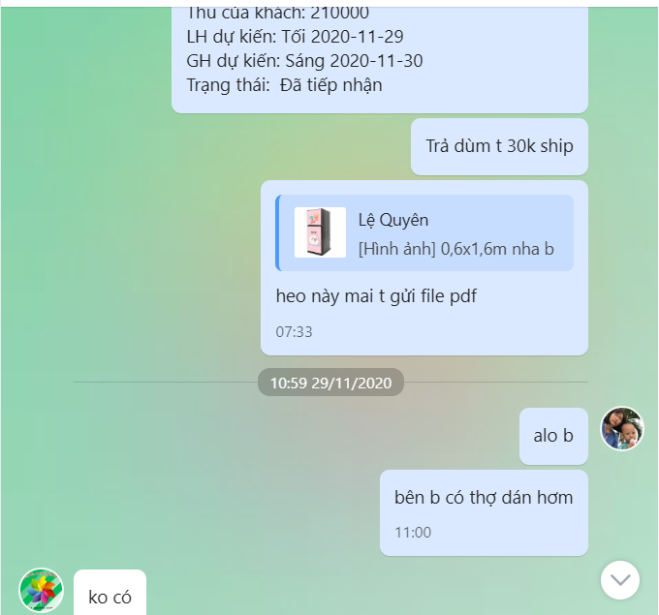
20/11/2020 | 0.6 | 1.6 | 0.96 | 1 | 65.000 | 62.400 | family cat | gói | x
 | 0.6 | 1.6 | 0.96 | 1 | 65.000 | 62.400 | cá heo | gói | x
24/11/2020 | 0.6 | 1.3 | 0.78 | 1 | 65.000 | 50.700 | đàn cá | gói | x
 | 0.6 | 1.3 | 0.78 | 1 | 65.000 | 50.700 | heo hồng | ship ko thu | x
25/11/2020 | 0.6 | 1.6 | 0.96 | 1 | 65.000 | 62.400 | heo hồng | gói | x
27/11/2020 | 0.6 | 1.3 | 0.78 | 1 | 65.000 | 50.700 | bọ đỏ | gói | x
28/11/2020 | 0.6 | 1.6 | 0.96 | 1 | 65.000 |  | heo hồng | gói | x | gửi pdf sau 1 ngày nên bị lập vào ngày 30/11
29/11/2020 | 0.6 | 1.6 | 0.96 | 1 | 65.000 | 62.400 | family cat | gói gửi ghtk | x
29/11/2020 | 0.6 | 1.2 | 0.72 | 1 | 65.000 | 46.800 | hoa văn nền đỏ đô | gói gửi ghtk | x
29/11/2020 | 0.6 | 1 | 0.6 | 1 | 65.000 | 39.000 | máy giặt
29/11/2020 | 0.7 | 1.7 | 1.19 | 1 | 65.000 | 77.350 | gấu thỏ nền đỏ | ship grap ko thu |  | x
30/11/2020 | 0.6 | 1 | 0.6 | 1 | 65.000 | 39.000 | cá heo đại dương | gói |  | x
30/11/2020 | 0.6 | 1.6 | 0.96 | 1 | 65.000 | 62.400 | heo hồng | gói |  |  | dư
30/11/2020 | 0.6 | 1.3 | 0.78 | 3 | 65.000 | 152.100 | gấu thỏ 3 mặt | ship thu 297k |  | x
30/11/2020 | 0.55 | 0.8 | 0.44 | 1 | 65.000 | 28.600 | gấu vàng | gói - trả 37k ship |  | x
30/11/2020 | 0.55 | 1.3 | 0.715 | 1 | 65.000 | 46.475 | gấu vàng |  |  | x
30/11/2020 | 0.6 | 1.2 | 0.72 | 1 | 65.000 | 46.800 | thỏ conny | gói |  | x
02/12/2020 | 0.91 | 1.8 | 1.638 | 1 | 65.000 | 106.470 | đàn cá | gói , gửi bưu điện thu 240k | trả ship 30k
04/12/2020 | 0.73 | 1.65 | 1.2045 | 1 | 65.000 | 78.292 | heo nền nâu đậm | gửi ship thu 170k
07/12/2020 | 0.5 | 1.5 | 0.75 | 1 | 65.000 | 48.750 | family cat | ship thu 95k
08/12/2020 | 0.6 | 1.6 | 0.96 | 1 | 65.000 | 62.400 | pokemon | ship ko thu
 | 0.5 | 1.4 | 0.7 | 1 | 65.000 | 45.500 | family cat | gói ghtk
09/12/2020 | 0.6 | 1.6 | 0.96 | 1 | 65.000 | 62.400 | heo hồng | gói
gói đơn |  |  | 0 | 30 | 5.000 | 150.000 | đơn ship grap và ahamove ko gói
tổng cộng: |  |  |  |  |  | 2,564.588
nhận tiền 5 đơn |  |  |  |  |  | 944.000
còn lại |  |  |  |  |  | 1,620.588
trả ship dùm 2 đơn |  |  |  |  |  | 97.000 | ghtk ko lấy ship
tổng cộng tiền là : |  |  |  |  |  | 1,717.588

